عرض مصوّر للبيانات في Visio
المخطط الانسيابي الأساسي - عرض مصوّر للبيانات
ثلاث خطوات سهلة لإنشاء مخططات للعمليات من البيانات.

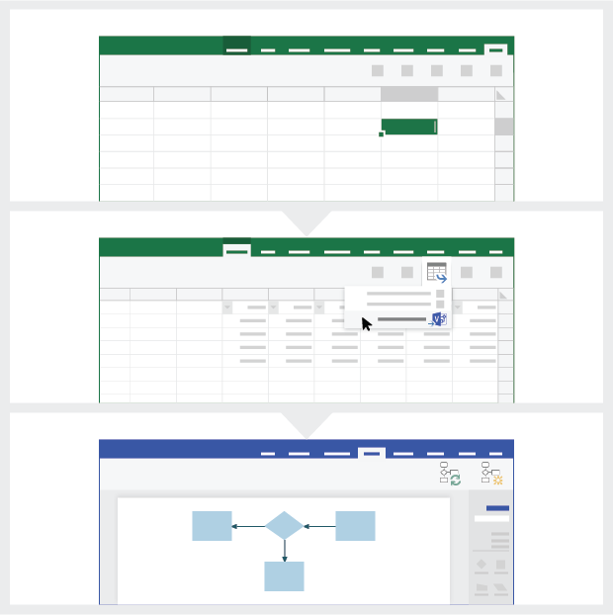
 | 1 | إضافة بيانات العملية استخدم قالب Excel هذا لإضافة بيانات العملية إلى الورقة المسماة 'مخطط العملية'.

 | 2 | تصدير إلى Visio حدد الجدول في ورقة "مخطط العملية" للاطلاع على علامة التبويب "تصميم أدوات الجدول". انقر فوق الخيار تصدير ثم انقر فوق "تصدير جدول إلى رسم تخطيطي في Visio لإنشاء مخطط في Visio.

 | 3 | الحصول على الرسم التخطيطي يقوم Visio بإنشاء الأشكال والموصلات، كما يتولى إنشاء التخطيط تلقائياً نيابة عنك!

فهم مخطط العملية >

 |  | ملاحظة: تتوفر الميزة فقط في Visio Pro لـ O365. إذا لم يكن لديك Visio Pro مثبت بالفعل، فلن يتوفر الخيار "تصدير جدول إلى الرسم التخطيطي في Visio".

فهم مخطط العملية
مخطط انسيابي أساسي - عرض مصوّر للبيانات
ستساعدك هذه الورقة في فهم معنى أعمدة البيانات في "مخطط العملية".

معرف خطوة العملية
يجب أن تحدد القيم الموجودة في هذا العمود خطوات العملية بشكل فريد، على سبيل المثال 1,2،3... أو P100،P200، P300... هذا حقل إلزامي.

وصف خطوة العملية
أضف وصفاً مختصراً لخطوات العملية في هذا العمود. يتم عرض هذا الوصف كنص شكل لخطوات العملية في Visio.

معرف الخطوة التالية
أضف 'معرف خطوة العملية' للخطوة التالية في هذا العمود. ملاحظة: إذا كانت هناك خطوات تالية متعددة تندرج ضمن أي خطوة عملية، فيجب كتابتها كقيم مفصولة بفاصلة، على سبيل المثال "2،3" أو "P200،P300".

لنبدأ الاستخدام >
وصف الموصل وصف الموصل وصف الموصل
أضف نص الموصل للموصلات الصادرة لأي خطوة عملية في هذا العمود. ملاحظة: يجب كتابة أوصاف الخطوات التالية المتعددة لإحدى العمليات كقيم مفصولة بفاصلة، على سبيل المثال "نعم،لا"، بنفس ترتيب الخطوات الصادرة.

نوع الشكل
أضف كلمات أساسية لنوع الشكل في هذا العمود. يحتوي هذا العمود على قائمة بكافة أشكال المخططات الانسيابية المتوفرة في Visio. مستحسن: حدد قيمة نوع شكل من القيم المتوفرة في القائمة المنسدلة.

بيانات التعريف / البيانات القياسية
تكون باقي الأعمدة عبارة عن أعمدة بيانات تعريف/بيانات قياسية لخطوات العملية. يمكنك إضافة أي عدد من الأعمدة الإضافية.

الإصدار التجريبي من Visio Pro
جرِّب الآن
هل تريد تجربة الميزة؟
تفضل بتنزيل الإصدار التجريبي من Visio Pro لـ Office 365 الآن!

